2022_03_data
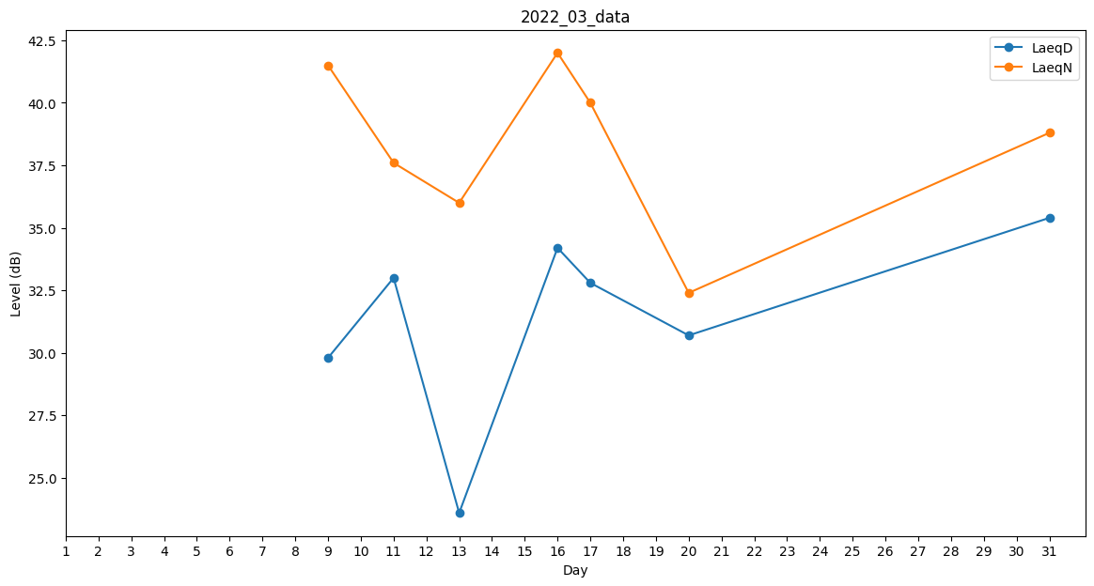
Day | LaeqD | LaeqN
1 | 0 | 0
2 | 25.9 | 0
3 | 0 | 0
4 | 0 | 0
5 | 0 | 0
6 | 0 | 0
7 | 0 | 26.8
8 | 0 | 0
9 | 29.8 | 41.5
10 | 0 | 39.1
11 | 33 | 37.6
12 | 0 | 0
13 | 23.6 | 36
14 | 0 | 36.8
15 | 0 | 0
16 | 34.2 | 42
17 | 32.8 | 40
18 | 0 | 0
19 | 0 | 30.4
20 | 30.7 | 32.4
21 | 32.4 | 0
22 | 0 | 0
23 | 0 | 0
24 | 0 | 0
25 | 0 | 0
26 | 0 | 25.5
27 | 0 | 0
28 | 0 | 0
29 | 0 | 0
30 | 0 | 0
31 | 35.4 | 38.8

